Hoja2
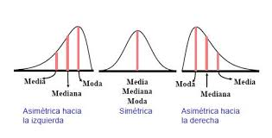
EN UN HOSPITAL REGIONAL SE CUENTA CON LA SIGUIENTE INFORMACIÓN, REFERENTE A LOS CASOS CONFIRMADOS DE COVID. CON LOS DATOS DE ESTAS 80 SEMANAS: ELABORE E INTERPRETE EL HISTOGRAMA Y EL RESUMEN DE ESTADÍSTICA DESCRIPTIVA.

52
40
43
71
44
89
74
57
47
103
72
53
17
77
25
9
50
72
5
107
95
61
3
72
149
199
45
20
20
78
198
37
55
27
39
85
78
24
18
80
178
98
95
73
84
81
54
106
69
210
74
64
30
62
113
99
83
71
65
95
199
73
81
34
38
94
75
65
72
49
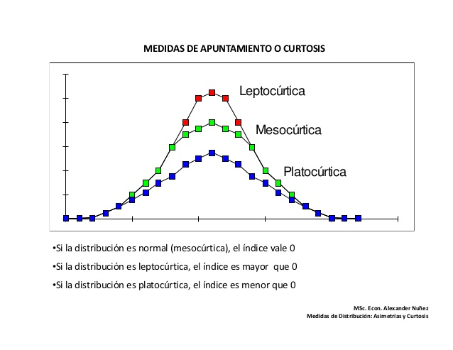
8
32
81
63
64
59
35
17
71
70

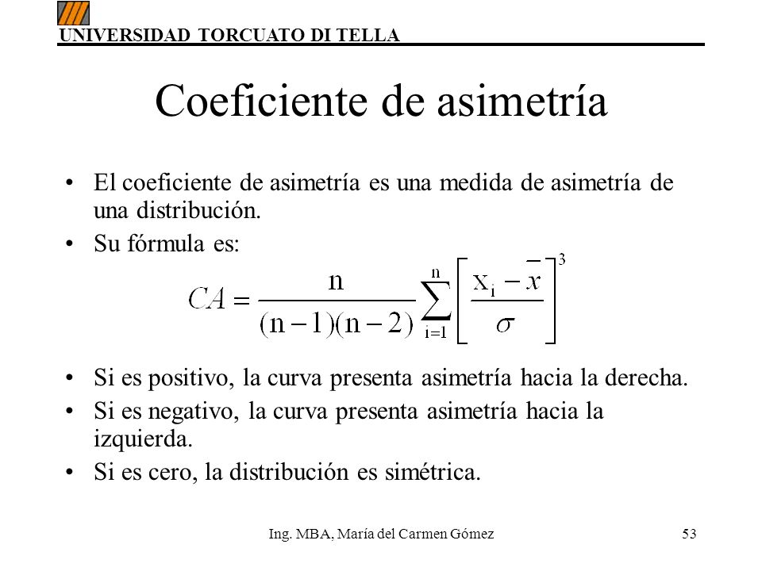
 | CRITERIO | INTERPRETACION
 | VARIABILIDAD:
 | ACANTILADO:
 | BIMODAL:
 | DATOS ATÍPICOS:
 | CURTOSIS
 | ASIMETRÍA
 | CENTRADO Y ESPECIFICACIONES
 | DISTRIBUCION PLANA

